Sheet1
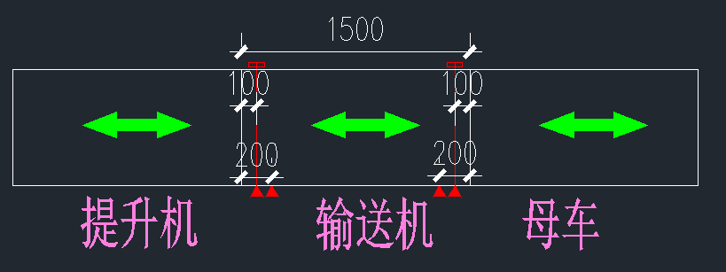
RGV Setup Test RGV设置测试
Ref: 编号 | TEST DESCRIPTION测试描述
1.0 | 手动模式（走行部分）
1.1 | 把HMI（现场操作员终端）切换到RGV控制界面，切换为手动模式。
1.2 | 按下HMI界面上的RGV前进按钮，测试RGV前进运行状态。
1.3 | 在要求前进运行时，确认RGV前进运行。
1.4 | 按下HMI界面上的RGV后退按钮，测试RGV后退运行状态。
1.5 | 在要求后退运行时，确认RGV后退运行。
2.0 | 手动模式（安全功能，配合空托盘测试）
2.1 | 把HMI（现场操作员终端）切换到RGV控制界面，切换为手动模式。
2.2 | 通过HMI控制RGV前进极限检测行程开关信号正确（信号采用NC常通模式）。
2.3 | 通过控制RGV走行，让RGV对正相应站台输送机，并确认有本工位的到位信号。
2.4 | 按下RGV输送正转（或者反转）向输送机输送托盘，遮挡超限检测传感器时，输送不会停止。
2.5 | 通过控制RGV走行,把RGV运行到对应站台偏差5CM的地方,并确认没有本站台到位信号。
2.6 | 按下RGV输送正转（或者反转）向输送机输送托盘，遮挡超限检测传感器时，输送立刻停止。
1.0 | 手动模式（输送部分）
1.1 | 把HMI（现场操作员终端）切换到RGV控制界面，切换为手动模式。
1.2 | 按下HMI提供的RGV输送正转按钮，测试RGV输送机运行状态。
1.3 | 在要求正转运行时，确认RGV输送机正转运行。
1.4 | 如果可以，在要求反转运行时，确认RGV输送机反转运行。
1.5 | 在松开正反转按钮时候，RGV输送机停止运行。
2.0 | 手动模式（安全功能，配合空托盘测试）
2.1 | 把HMI（现场操作员终端）切换到RGV控制界面，切换为手动模式。
2.2 | 通过HMI检测确认超限检测传感器信号正确（信号采用NC常通模式）。
2.3 | 通过控制RGV走行，让RGV对正相应站台输送机，并确认有本工位的到位信号。
2.4 | 按下RGV输送正转（或者反转）向输送机输送托盘，遮挡超限检测传感器时，输送不会停止。
2.5 | 通过控制RGV走行,把RGV运行到对应站台偏差5CM的地方,并确认没有本站台到位信号。
2.6 | 按下RGV输送正转（或者反转）向输送机输送托盘，遮挡超限检测传感器时，输送立刻停止。
3.0 | 自动模式（需要空托盘）
3.1 | 根据需求模拟所有流程的测试运行。
3.2 | 实际运行，已完全满足工艺流程的需求。
4.0 | 传感器安装位置要求
4.1 | 针对1200的托盘，要求设备长度不低于1500，可按下图要求配置。
4.2 | 如果输送设备长度大于1500，把多余的长度分配给两端，这样更安全。
4.3 | 确认输送超限在编码器失控时，可以碰撞，并且超限为置位报警，需要脱离相应极限后，手动复位才能清除故障

